Hoja1
Usuario: TEST |  | Usuario: VICROD |  |  | Usuario: VICROD |  |  | Usuario: TEST |  |  | Usuario: TEST |  |  | Usuario: TEST
Contraseña: 123456 |  | Contraseña: 123456 |  |  | Contraseña: 123456 |  |  | Contraseña: 123456 |  |  | Contraseña: 123456 |  |  | Contraseña: 123456

Controles Remotos |  | Prisma |  |  | Cablevisión |  |  | DTV |  |  | Tasa |  |  | TLC
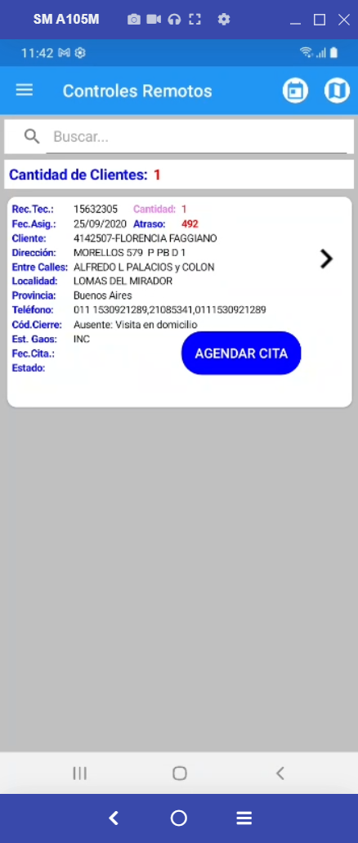
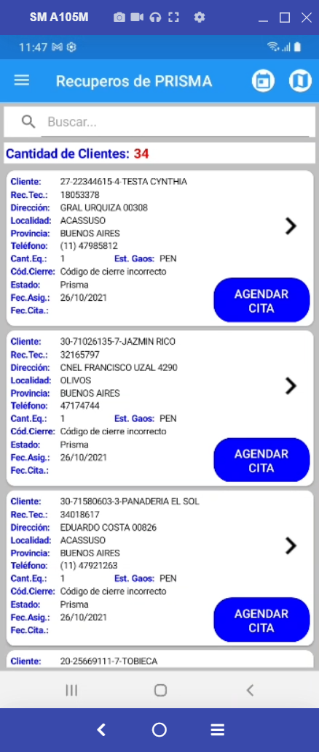
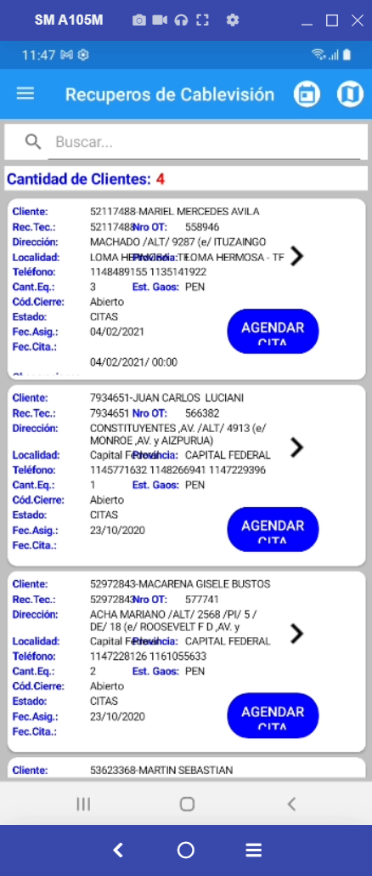
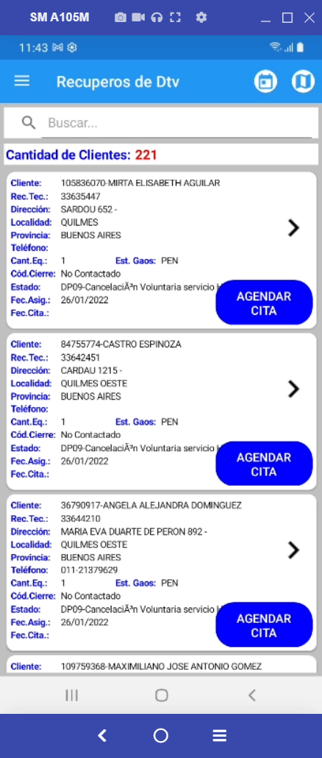
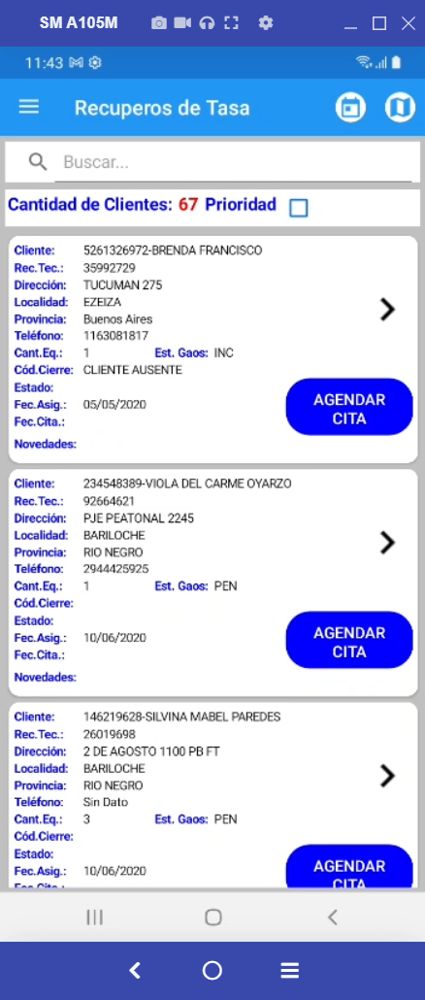
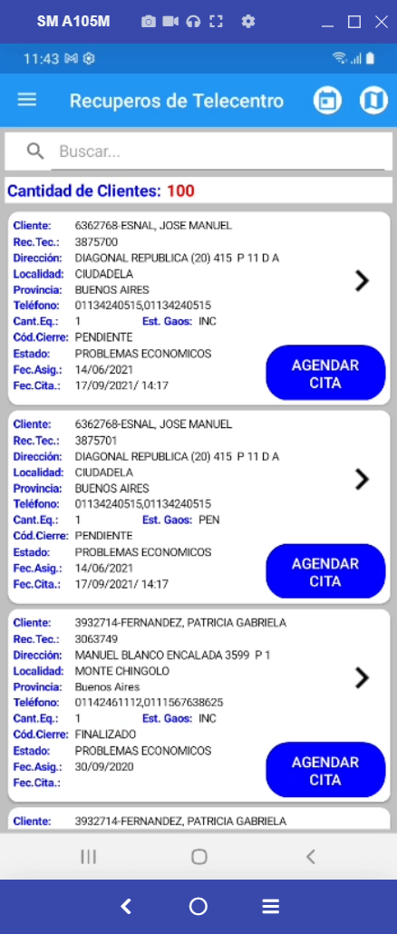

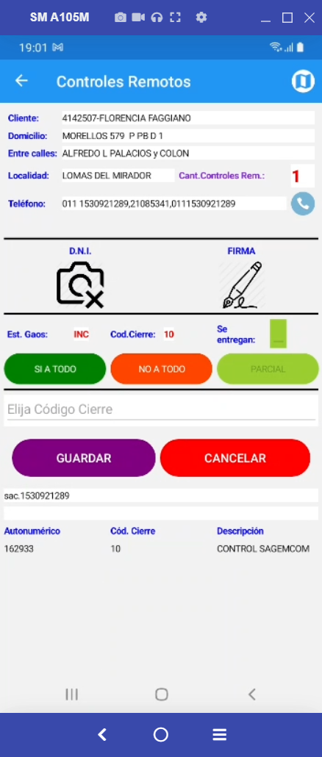
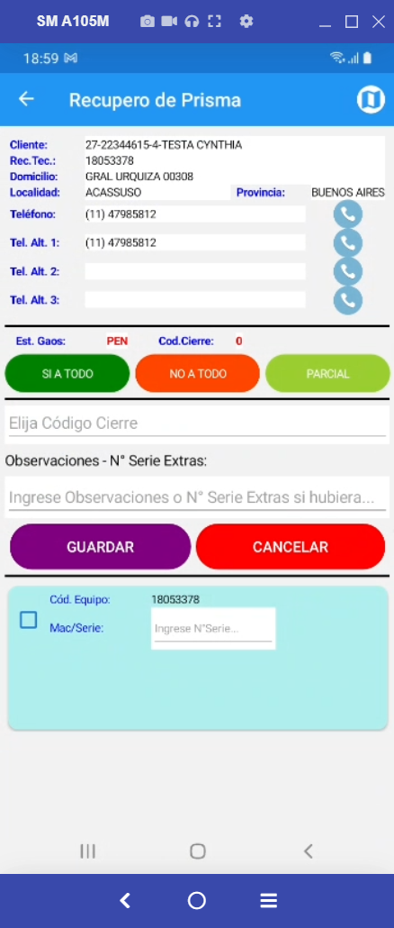
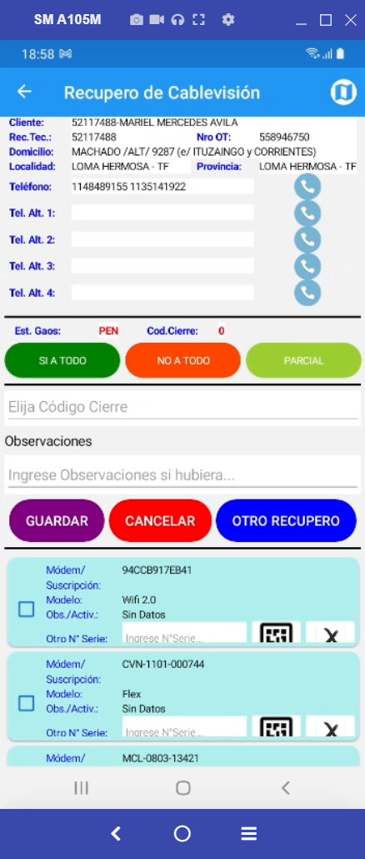
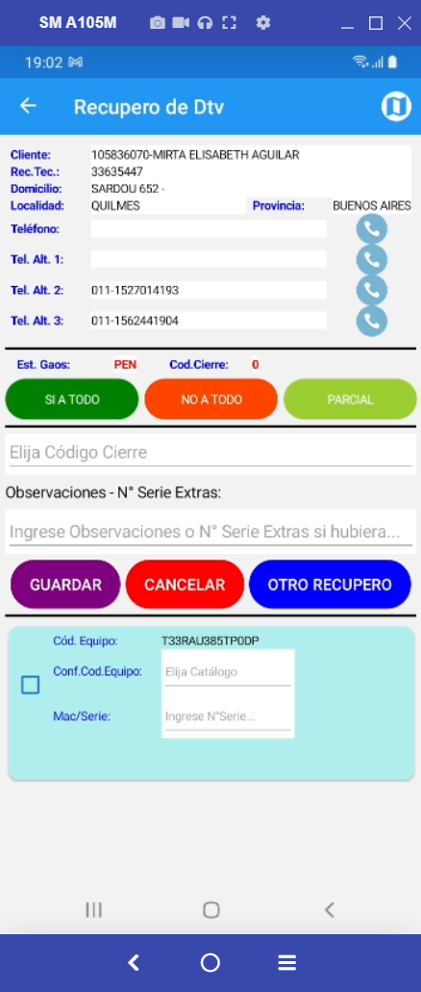
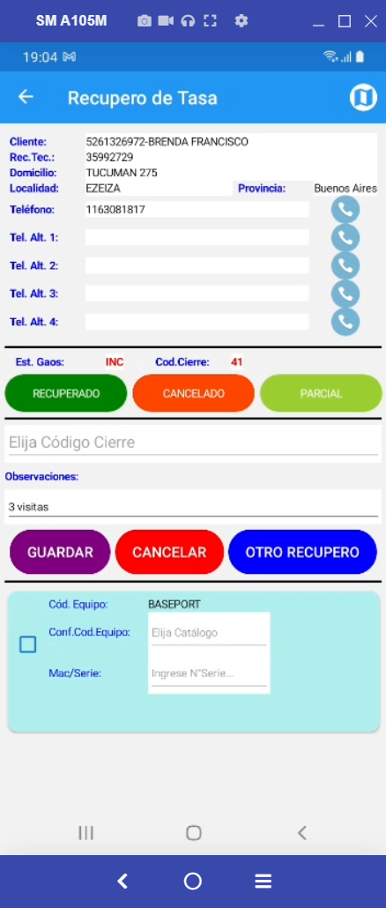
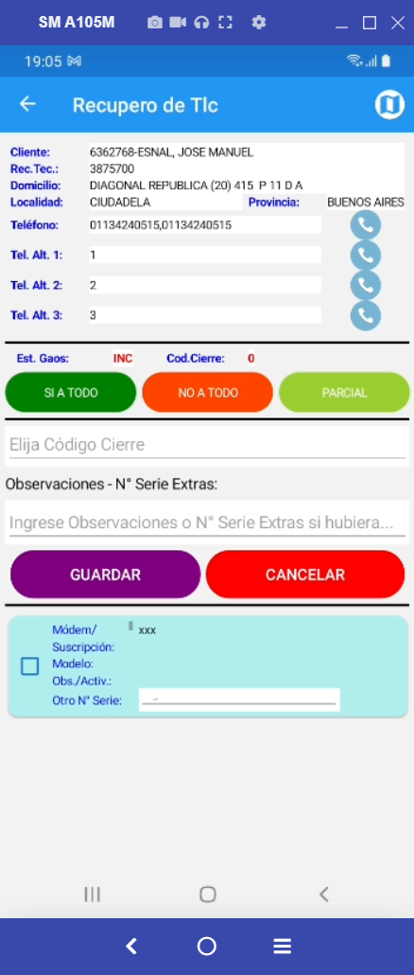

Controls |  | ControlPrismas |  |  | ControlCables |  |  | ControlDtvs |  |  | ControlTasas |  |  | ControlCables

var controller = string.Format("/Controls/GetAutonumericos", Remote.RECUPIDJOBCARD, Remote.UserID); |  | var controller = string.Format("/ControlPrismas/GetAutonumericos", Prisma.ReclamoTecnicoID, Prisma.UserID); |  |  | var controller = string.Format("/ControlCables/GetAutonumericos", Cable.ReclamoTecnicoID, Cable.UserID); |  |  | var controller = string.Format("/ControlDtvs/GetAutonumericos", Dtv.ReclamoTecnicoID, Dtv.UserID); |  |  | var controller = string.Format("/ControlTasas/GetAutonumericos", Tasa.ReclamoTecnicoID, Tasa.UserID); |  |  | var controller = string.Format("/AsignacionesTlc/GetAutonumericos", Tlc.ReclamoTecnicoID, Tlc.UserID);

Autonumerico |  | DECO1 |  |  | CMODEM1 |  |  | DECO1 |  |  | MarcaModeloId |  |  | CMODEM1
CodigoCierre |  | ESTADO3 |  |  | IDSuscripcion |  |  | DECO1 --> Picker.ItemsSource --> |  | EMOIW3,5-9 | DECO1 --> Picker.ItemsSource --> |  | MODEM VDSL | IDSuscripcion
ControlesEquivalencia.DESCRIPCION |  |  |  |  | MarcaModeloId |  |  | ESTADO3 |  | WVRTM-130A | ESTADO3 |  | IPTV | MarcaModeloId
 |  |  |  |  | Observacion |  |  |  |  | XM-IC367-9 |  |  | BASEPORT | Observacion
 |  |  |  |  | ESTADO3 |  |  |  |  | EMOOC365-9 |  |  | HGU | ESTADO3
 |  |  |  |  |  |  |  |  |  | EMOIW365-9 |  |  | 4G VOLTEE
 |  |  |  |  |  |  |  |  |  | FMOIW992
 |  | Autonumerico |  |  |  |  |  |  |  | LHR-22
 |  | CodigoCierre |  |  |  |  |  |  |  | LH-01
 |  | ControlesEquivalencia.DESCRIPCION |  |  |  |  |  |  |  | LH-27
 |  | DECO1 |  |  |  |  |  |  |  | LHR-26
 |  | ESTADO3 |  |  |  |  |  |  |  | LH-10
 |  | CMODEM1 |  |  |  |  |  |  |  | LHR-01
 |  | IDSuscripcion |  |  |  |  |  |  |  | LKR-01
 |  | MarcaModeloId |  |  |  |  |  |  |  | LKH01-100
 |  | Observacion |  |  |  |  |  |  |  | LH26-100

 |  | Controles Remotos | Prisma | Cablevisión | DTV | Tasa | TLC
 | Autonumerico | Autonumerico |  |  |  |  |  |  | ID Gaos
 | CodigoCierre | Cod. Cierre |  |  |  |  |  |  | Cod. Cierre
 |  |  |  |  |  |  |  |  |  |  |  | Nombre | Orden
 | ControlesEquivalencia.DESCRIPCION | Descripciòn |  |  |  |  |  |  | Desc. Modelo |  |  | Descripción | 2
 | DECO1 |  | Cod. Equipo |  | Cod. Equipo - Conf. Cod. Equipo | Cod. Equipo - Conf. Cod. Equipo |  |  | Deco 1: | 5 |  | Equipo | 1
 | ESTADO3 |  | Mac/Serie | Otro Nº/Serie | Mac/Serie | Mac/Serie | Otro Nº/Serie |  | Mac/Serie | 5 |  | Mac/Serie | 4
 | MarcaModeloId |  |  | Modelo |  |  | Modelo |  | Modelo |  |  | Modelo | 3
 |  |  |  |  |  |  |  |  |  |  |  | IdGaos | 5
 | CMODEM1 |  |  | Modem |  |  | Modem |  | Modem

 | IDSuscripcion |  |  | Suscripciòn |  |  | Suscripciòn |  | Suscripciòn

 | Observacion |  |  | Obs/Activ |  |  | Obs/Activ |  | Obs/Activ

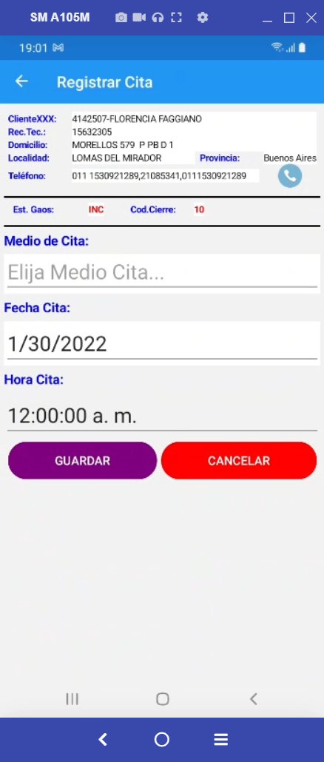
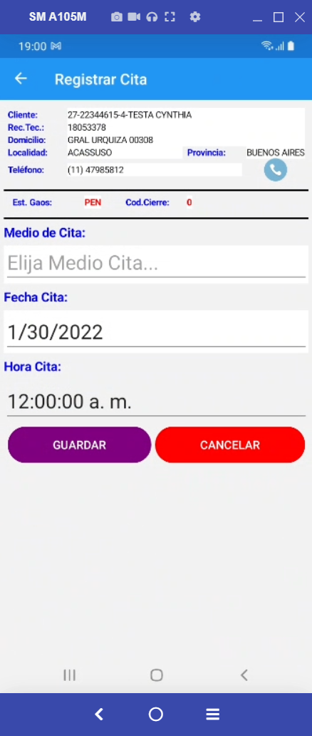
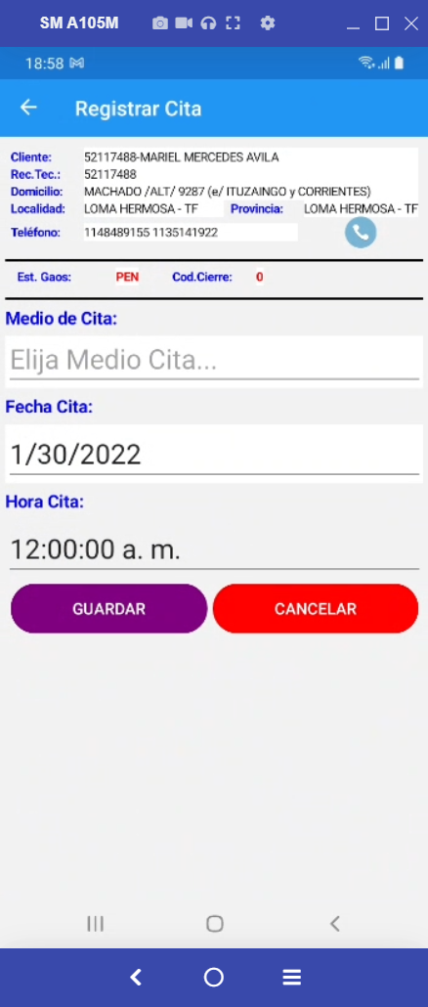
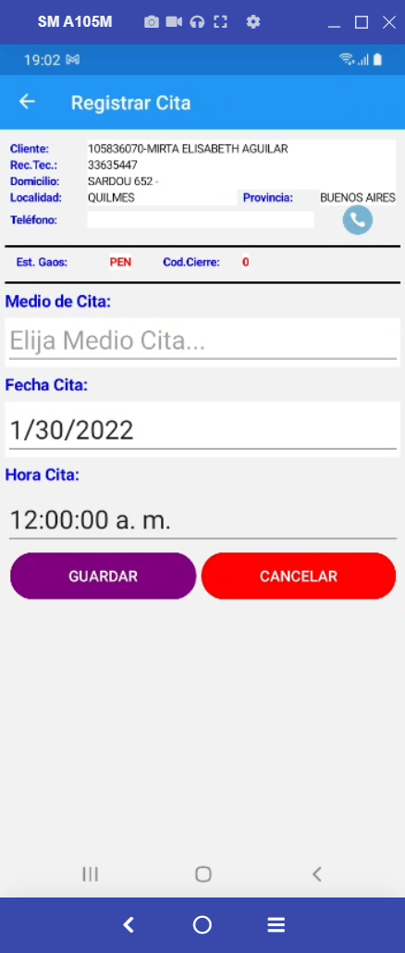
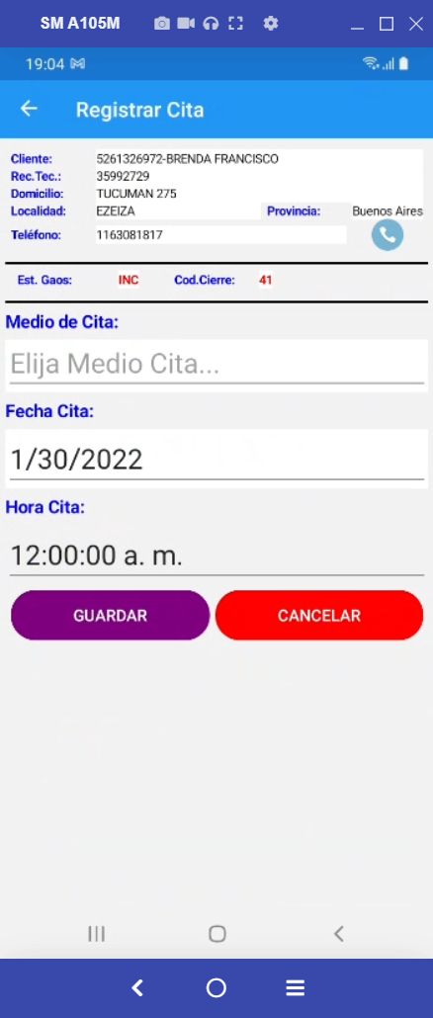
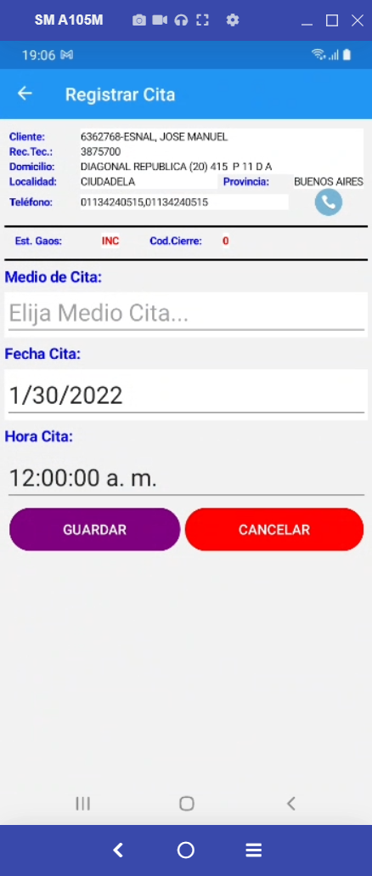


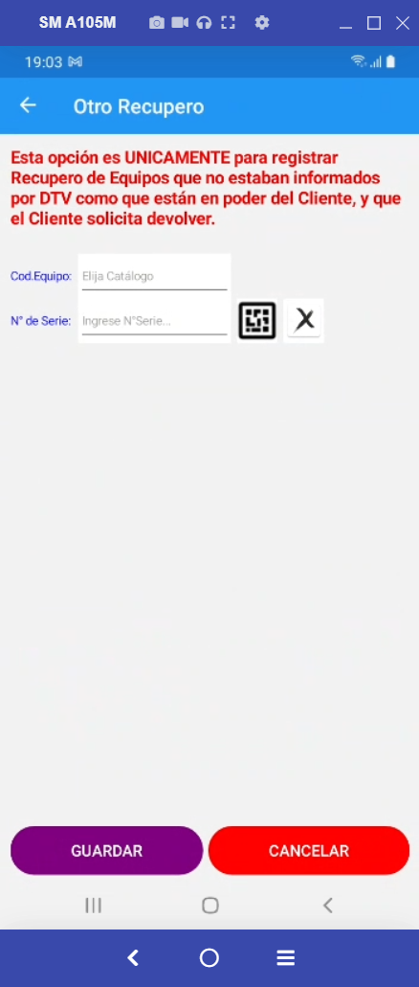


r.RECUPIDJOBCARD, |  | r.RECUPIDJOBCARD, |  |  | r.RECUPIDJOBCARD, |  |  | r.RECUPIDJOBCARD, |  |  | r.RECUPIDJOBCARD, |  |  | r.RECUPIDJOBCARD,
r.CLIENTE, |  | r.CLIENTE, |  |  | r.CLIENTE, |  |  | r.CLIENTE, |  |  | r.CLIENTE, |  |  | r.CLIENTE,
r.NOMBRE, |  | r.NOMBRE, |  |  | r.NOMBRE, |  |  | r.NOMBRE, |  |  | r.NOMBRE, |  |  | r.NOMBRE,
r.DOMICILIO, |  | r.DOMICILIO, |  |  | r.DOMICILIO, |  |  | r.DOMICILIO, |  |  | r.DOMICILIO, |  |  | r.DOMICILIO,
r.CP, |  | r.CP, |  |  | r.CP, |  |  | r.CP, |  |  | r.CP, |  |  | r.CP,
r.ENTRECALLE1, |  | r.ENTRECALLE1, |  |  | r.ENTRECALLE1, |  |  | r.ENTRECALLE1, |  |  | r.ENTRECALLE1, |  |  | r.ENTRECALLE1,
r.ENTRECALLE2, |  | r.ENTRECALLE2, |  |  | r.ENTRECALLE2, |  |  | r.ENTRECALLE2, |  |  | r.ENTRECALLE2, |  |  | r.ENTRECALLE2,
r.LOCALIDAD, |  | r.LOCALIDAD, |  |  | r.LOCALIDAD, |  |  | r.LOCALIDAD, |  |  | r.LOCALIDAD, |  |  | r.LOCALIDAD,
r.PROVINCIA,
r.ReclamoTecnicoID,
r.TELEFONO, |  | r.TELEFONO, |  |  | r.TELEFONO, |  |  | r.TELEFONO, |  |  | r.TELEFONO, |  |  | r.TELEFONO,
r.GRXX, |  | r.GRXX, |  |  | r.GRXX, |  |  | r.GRXX, |  |  | r.GRXX, |  |  | r.GRXX,
r.GRYY, |  | r.GRYY, |  |  | r.GRYY, |  |  | r.GRYY, |  |  | r.GRYY, |  |  | r.GRYY,
r.ESTADOGAOS, |  | r.ESTADOGAOS, |  |  | r.ESTADOGAOS, |  |  | r.ESTADOGAOS, |  |  | r.ESTADOGAOS, |  |  | r.ESTADOGAOS,
r.PROYECTOMODULO, |  | r.PROYECTOMODULO, |  |  | r.PROYECTOMODULO, |  |  | r.PROYECTOMODULO, |  |  | r.PROYECTOMODULO, |  |  | r.PROYECTOMODULO,
r.UserID, |  | r.UserID, |  |  | r.UserID, |  |  | r.UserID, |  |  | r.UserID, |  |  | r.UserID,
r.CAUSANTEC, |  | r.CAUSANTEC, |  |  | r.CAUSANTEC, |  |  | r.CAUSANTEC, |  |  | r.CAUSANTEC, |  |  | r.CAUSANTEC,
r.SUBCON, |  | r.SUBCON, |  |  | r.SUBCON, |  |  | r.SUBCON, |  |  | r.SUBCON, |  |  | r.SUBCON,
r.FechaAsignada, |  | r.FechaAsignada, |  |  | r.FechaAsignada, |  |  | r.FechaAsignada, |  |  | r.FechaAsignada, |  |  | r.FechaAsignada,
r.FechaInicio,
r.CodigoCierre, |  | r.CodigoCierre, |  |  | r.CodigoCierre, |  |  | r.CodigoCierre, |  |  | r.CodigoCierre, |  |  | r.CodigoCierre,
r.ObservacionCaptura, |  | r.ObservacionCaptura, |  |  | r.ObservacionCaptura, |  |  | r.ObservacionCaptura, |  |  | //r.ObservacionCaptura, |  |  | r.ObservacionCaptura,
r.Novedades, |  | r.Novedades, |  |  | r.Novedades, |  |  | r.Novedades, |  |  | r.Novedades, |  |  | r.Novedades,
 |  | r.PROVINCIA, |  |  | r.PROVINCIA, |  |  | r.PROVINCIA, |  |  | r.PROVINCIA, |  |  | r.PROVINCIA,
 |  | r.ReclamoTecnicoID, |  |  | r.ReclamoTecnicoID, |  |  | r.ReclamoTecnicoID, |  |  | r.ReclamoTecnicoID, |  |  | r.ReclamoTecnicoID,
 |  | r.Motivos, |  |  |  |  |  | r.Motivos, |  |  | //r.Motivos, |  |  | r.Motivos,
r.FechaCita, |  | r.FechaCita, |  |  | r.Motivos, |  |  | r.FechaCita, |  |  | r.FechaCita, |  |  | r.FechaCita,
r.MedioCita, |  | r.MedioCita, |  |  | r.FechaCita, |  |  | r.MedioCita, |  |  | r.MedioCita, |  |  | r.MedioCita,
 |  |  |  |  | r.MedioCita,
r.NroSeriesExtras, |  | r.NroSeriesExtras, |  |  | r.NroSeriesExtras, |  |  | r.NroSeriesExtras, |  |  | r.NroSeriesExtras, |  |  | r.NroSeriesExtras,
r.Evento1, |  | r.Evento1, |  |  | r.Evento1, |  |  | r.Evento1, |  |  | r.Evento1, |  |  | r.Evento1,
r.FechaEvento1, |  | r.FechaEvento1, |  |  | r.FechaEvento1, |  |  | r.FechaEvento1, |  |  | r.FechaEvento1, |  |  | r.FechaEvento1,
r.Evento2, |  | r.Evento2, |  |  | r.Evento2, |  |  | r.Evento2, |  |  | r.Evento2, |  |  | r.Evento2,
r.FechaEvento2, |  | r.FechaEvento2, |  |  | r.FechaEvento2, |  |  | r.FechaEvento2, |  |  | r.FechaEvento2, |  |  | r.FechaEvento2,
r.Evento3, |  | r.Evento3, |  |  | r.Evento3, |  |  | r.Evento3, |  |  | r.Evento3, |  |  | r.Evento3,
r.FechaEvento3, |  | r.FechaEvento3, |  |  | r.FechaEvento3, |  |  | r.FechaEvento3, |  |  | r.FechaEvento3, |  |  | r.FechaEvento3,
r.Evento4, |  | r.Evento4, |  |  | r.Evento4, |  |  | r.Evento4, |  |  | r.Evento4, |  |  | r.Evento4,
r.FechaEvento4, |  | r.FechaEvento4, |  |  | r.FechaEvento4, |  |  | r.FechaEvento4, |  |  | r.FechaEvento4, |  |  | r.FechaEvento4,
 |  |  |  |  |  |  |  |  |  |  | //r.MODELO,
r.Observacion |  |  |  |  | r.Observacion, |  |  |  |  |  | r.Observacion,
 |  | r.TelefAlternativo1, |  |  | r.TelefAlternativo1, |  |  | r.TelefAlternativo1, |  |  | r.TelefAlternativo1, |  |  | r.TelefAlternativo1,
 |  | r.TelefAlternativo2, |  |  | r.TelefAlternativo2, |  |  | r.TelefAlternativo2, |  |  | r.TelefAlternativo2, |  |  | r.TelefAlternativo2,
 |  | r.TelefAlternativo3, |  |  | r.TelefAlternativo3, |  |  | r.TelefAlternativo3, |  |  | r.TelefAlternativo3, |  |  | r.TelefAlternativo3,
 |  | r.TelefAlternativo4 |  |  | r.TelefAlternativo4 |  |  | r.TelefAlternativo4 |  |  | r.TelefAlternativo4 |  |  | r.TelefAlternativo4

Pablo 22Abril
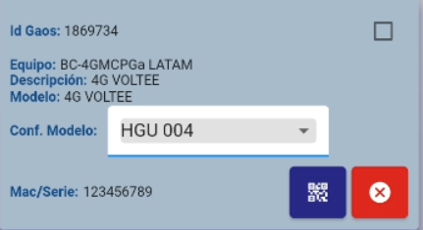
 |  |  |  |  |  |  | DECO1 | Descripcion
Conf Modelo | -> | Grabar en marcaModeloId el DECO1 de lo que se eligió en la lista desplegable |  |  |  |  | 213123123 | HGU 004
Mac/Serie | -> | Obligatorio | Debe tener al menos 6 dígitos |  | ESTADO3

 |  | Ver el primer caso de Cablevision da error porque parece q no tiene Latitud

 |  | 3er solapa Dario |  | Deben llamarse
 |  |  | novedades | Novedades
 |  |  | NroSeriesExtras | N° Series Extras
 |  |  | Observacioncaptura | Obs. Inicial |  | Este no lo tengo
 |  |  | observacion | Obs. Cliente

 |  | Sacar del Group by elRECUPIDJOBCARD

 |  | Agregar el campo ZONA y que se pueda filtrar por Zona |  |  | Tuve que poner en la Tabla CodigosCierresAsignaciones la fila TLC Codigo 45

 |  | Sacar los botones SI NO y PARCIAL
 |  | Poner los CheckBox en NULL y que puedan elegir SI o NO (Obligatorio)
 |  | Si es NO debe poder elegirse una de las opciones "cliente no tiene el equipo" "Coordinar nueva visita"

 |  | Agrupamos por ReclamoTecnicoID??

 |  | AL tocar el mapa sin elegir asignaciones da error

 |  | Agregar Antigüedad (días) y sacarle el decimal

 | lat min
 | lat max |  | latpro

 | longin
 | longmax |  | longprom

OPCIONES
 |  |  | Mac/Serie | Queda lo que había salvo que elija de la lista desplegable. | La Obs de la APP |  |  |  |  |  |  |  |  |  |  | Foto DNI | Firma |  |  |  | Formato ENTERO |  | De acá a la derecha son campos que deben mantener el valor que tenìan
 |  |  | Obligatorio | que guardaría DECO1 de lo que se eligió en la lista desplegable |  |  |  |  |  |  |  |  |  |  |  |  |  |  |  |  | Ver con Pablo
 |  |  | Al menos 6 dígitos
 |  |  | Leer en Tabla FuncionesApps si es obligatorio
Cant. Registros | Acción | ESTADOGAOS | ESTADO3 | MarcaModeloId | Observacion | Evento4 | FechaEvento4 | Evento3 | FechaEvento3 | Evento2 | FechaEvento2 | Evento1 | FechaEvento1 | ESTADO2 | CodigoCierre | ImageArrayDni | ImageArrayFirma | UrlDni | UrlFirma | FECHACUMPLIDA | HsCumplida | HsCumplidaTime | IDREGISTRO | RECUPIDJOBCARD | CMODEM1 | DECO1 | CLIENTE | NOMBRE | DOMICILIO | ENTRECALLE1 | ENTRECALLE2 | CP | LOCALIDAD | PROVINCIA | TELEFONO | GRXX | GRYY | SUBCON | CAUSANTEC | FechaAsignada | PROYECTOMODULO | UserID | CantRem | Autonumerico | ObservacionCaptura | Novedades | ReclamoTecnicoID | MODELO | Motivos | IDSuscripcion | ESTADO | ZONA | TelefAlternativo1 | TelefAlternativo2 | TelefAlternativo3 | TelefAlternativo4 | FechaCit | MedioCit
1 | SI (Recuperado/Entregado) | EJB |  |  |  | Evento3 | FechaEvento3 | Evento2 | FechaEvento2 | Evento1 | FechaEvento1 | Descripción del Cód. de Cierre | DateTime.now() | SI | El que corresponda según el ProyectoModulo |  |  |  |  | DateTime.now() |  | DateTime.now()

1 | NO (No recuperado/No entregado) | INC |  |  |  | Evento3 | FechaEvento3 | Evento2 | FechaEvento2 | Evento1 | FechaEvento1 | Descripción del Cód. de Cierre | DateTime.now() | NO | A elección en la APP |  |  |  |  | DateTime.now() |  | DateTime.now()

Más de 1 | Todos SI (Recuperados/Entregados) | EJB |  |  |  | Evento3 | FechaEvento3 | Evento2 | FechaEvento2 | Evento1 | FechaEvento1 | Descripción del Cód. de Cierre | DateTime.now() | SI | El que corresponda según el ProyectoModulo |  |  |  |  | DateTime.now() |  | DateTime.now()
 |  | EJB |  |  |  | Evento3 | FechaEvento3 | Evento2 | FechaEvento2 | Evento1 | FechaEvento1 | Descripción del Cód. de Cierre | DateTime.now() | SI | El que corresponda según el ProyectoModulo |  |  |  |  | DateTime.now() |  | DateTime.now()
 |  | EJB |  |  |  | Evento3 | FechaEvento3 | Evento2 | FechaEvento2 | Evento1 | FechaEvento1 | Descripción del Cód. de Cierre | DateTime.now() | SI | El que corresponda según el ProyectoModulo |  |  |  |  | DateTime.now() |  | DateTime.now()
 |  | EJB |  |  |  | Evento3 | FechaEvento3 | Evento2 | FechaEvento2 | Evento1 | FechaEvento1 | Descripción del Cód. de Cierre | DateTime.now() | SI | El que corresponda según el ProyectoModulo |  |  |  |  | DateTime.now() |  | DateTime.now()

Más de 1 | Todos NO (No recuperados/No entregados) | INC |  |  |  | Evento3 | FechaEvento3 | Evento2 | FechaEvento2 | Evento1 | FechaEvento1 | Descripción del Cód. de Cierre | DateTime.now() | NO | A elección en la APP |  |  |  |  | DateTime.now() |  | DateTime.now()
 |  | INC |  |  |  | Evento3 | FechaEvento3 | Evento2 | FechaEvento2 | Evento1 | FechaEvento1 | Descripción del Cód. de Cierre | DateTime.now() | NO | A elección en la APP |  |  |  |  | DateTime.now() |  | DateTime.now()
 |  | INC |  |  |  | Evento3 | FechaEvento3 | Evento2 | FechaEvento2 | Evento1 | FechaEvento1 | Descripción del Cód. de Cierre | DateTime.now() | NO | A elección en la APP |  |  |  |  | DateTime.now() |  | DateTime.now()
 |  | INC |  |  |  | Evento3 | FechaEvento3 | Evento2 | FechaEvento2 | Evento1 | FechaEvento1 | Descripción del Cód. de Cierre | DateTime.now() | NO | A elección en la APP |  |  |  |  | DateTime.now() |  | DateTime.now()

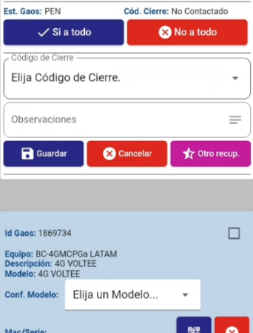
Más de 1 | Algunos SI y algunos NO | EJB |  |  |  | Evento3 | FechaEvento3 | Evento2 | FechaEvento2 | Evento1 | FechaEvento1 | Descripción del Cód. de Cierre | DateTime.now() | SI | El que corresponda según el ProyectoModulo |  |  |  |  | DateTime.now() |  | DateTime.now()
 |  | EJB |  |  |  | Evento3 | FechaEvento3 | Evento2 | FechaEvento2 | Evento1 | FechaEvento1 | Descripción del Cód. de Cierre | DateTime.now() | SI | El que corresponda según el ProyectoModulo |  |  |  |  | DateTime.now() |  | DateTime.now()
 |  | INC |  |  |  | Evento3 | FechaEvento3 | Evento2 | FechaEvento2 | Evento1 | FechaEvento1 | Descripción del Cód. de Cierre | DateTime.now() | NO | A elección en la APP |  |  |  |  | DateTime.now() |  | DateTime.now()
 |  | INC |  |  |  | Evento3 | FechaEvento3 | Evento2 | FechaEvento2 | Evento1 | FechaEvento1 | Descripción del Cód. de Cierre | DateTime.now() | NO | A elección en la APP |  |  |  |  | DateTime.now() |  | DateTime.now()

 |  |  | Poner foto y firma obligatorio en Control Remoto
 |  |  | En Control Remoto ver que si se cambia el Modelo que lo guarde
 |  |  | En Modelo ver que no salga la linea negra y amarilla
 |  |  | Poner el botón Aceptar a la izquierda

 |  |  | En otro recupero controlar que elija modelo y haya mac serie
 |  |  | Controlar NROSERIEEXTRA que no sea mayor a 30 caracyteres

 |  |  | Cambiar el Splash por el del Xamarin

